关系图
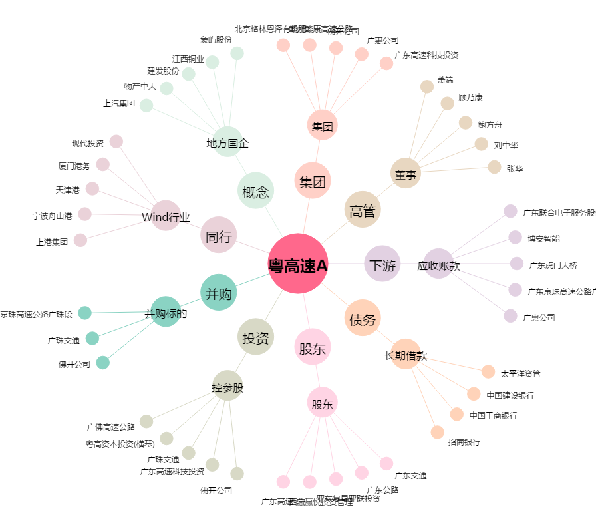
粤高速A[000429.SZ] - 关系概览图

